Zadanie A
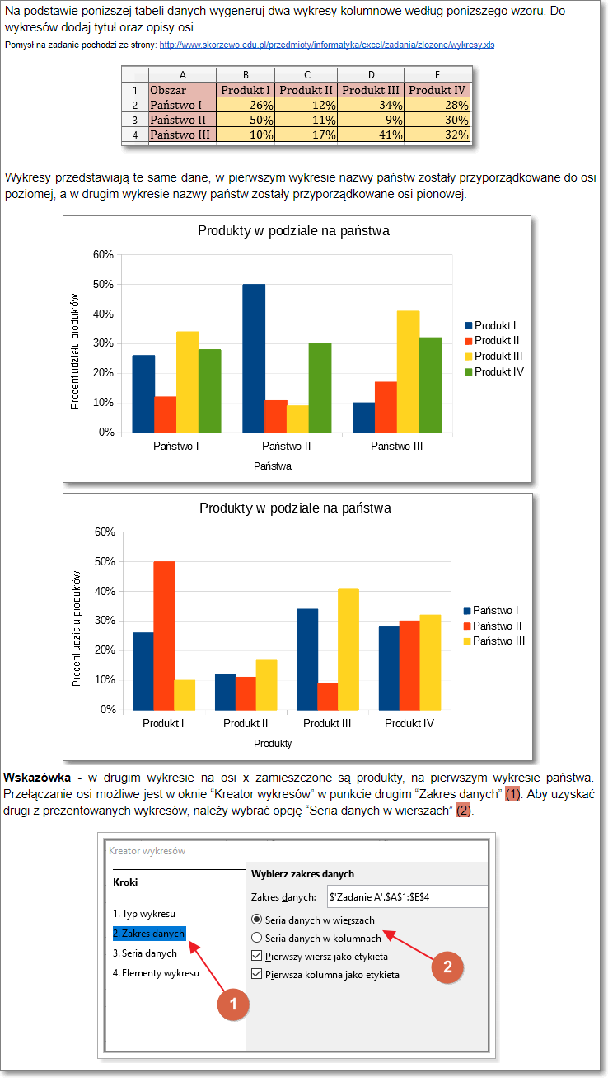
Obszar | Produkt I | Produkt II | Produkt III | Produkt IV
Państwo I | 26% | 12% | 34% | 28%
Państwo II | 50% | 11% | 9% | 30%
Państwo III | 10% | 17% | 41% | 32%

Zadanie B
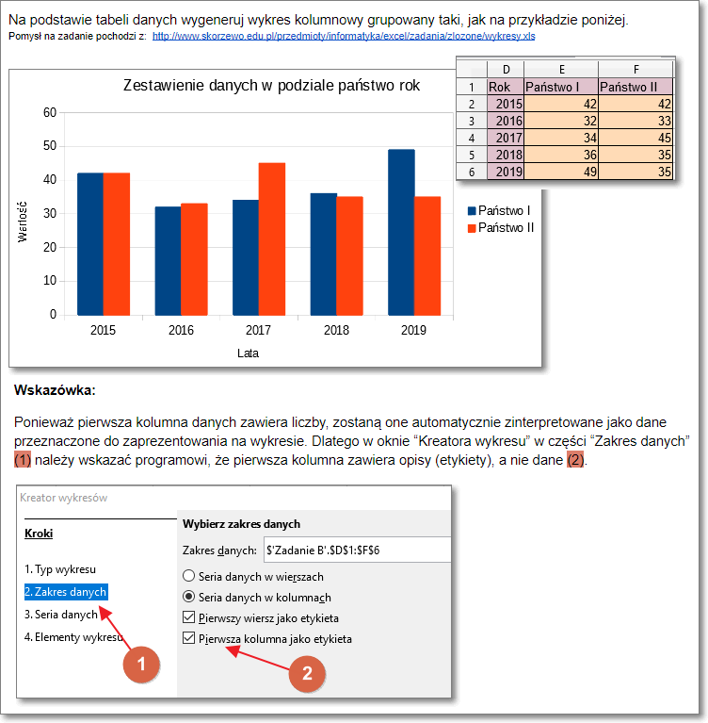
Rok | Państwo I | Państwo 2
2015 | 42 | 42
2016 | 32 | 33
2017 | 34 | 45
2018 | 36 | 35
2019 | 49 | 35

Zadanie C
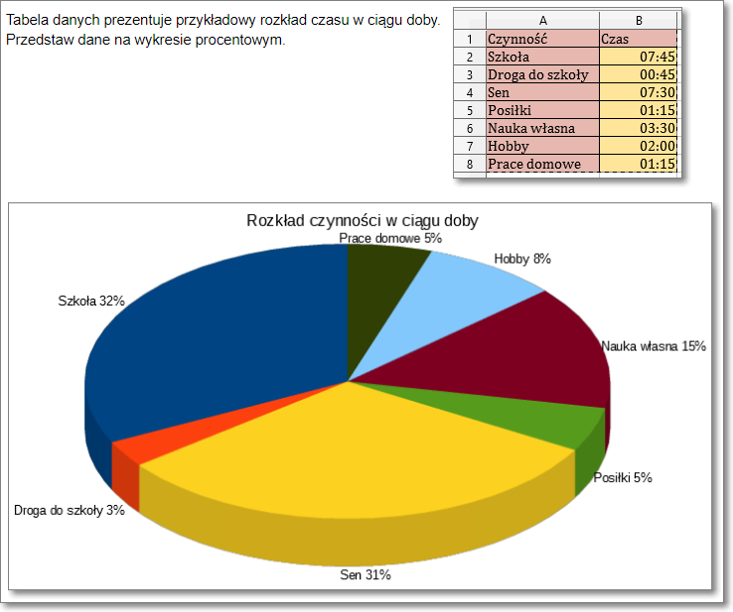
Czynność | Czas
Szkoła | 7:45:00
Droga do szkoły | 0:45:00
Sen | 7:30:00
Posiłki | 1:15:00
Nauka własna | 3:30:00
Hobby | 2:00:00
Prace domowe | 1:15:00

Zadanie D
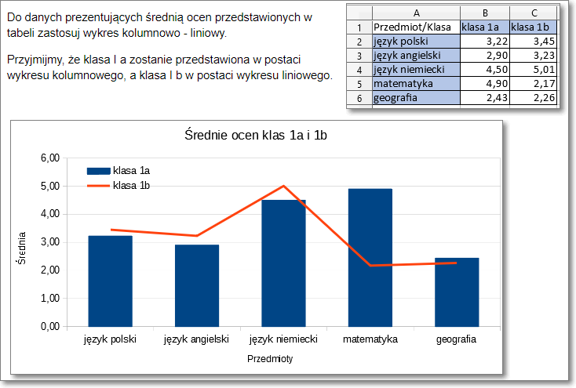
Przedmiot/Klasa | klasa 1a | klasa 1b
język polski | 3.22 | 3.45
język angielski | 2.9 | 3.23
język niemiecki | 4.5 | 5.01
matematyka | 4.9 | 2.17
geografia | 2.43 | 2.26

Zadanie E
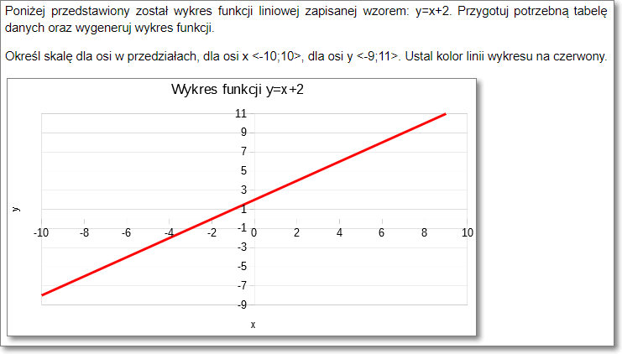

Zadanie F
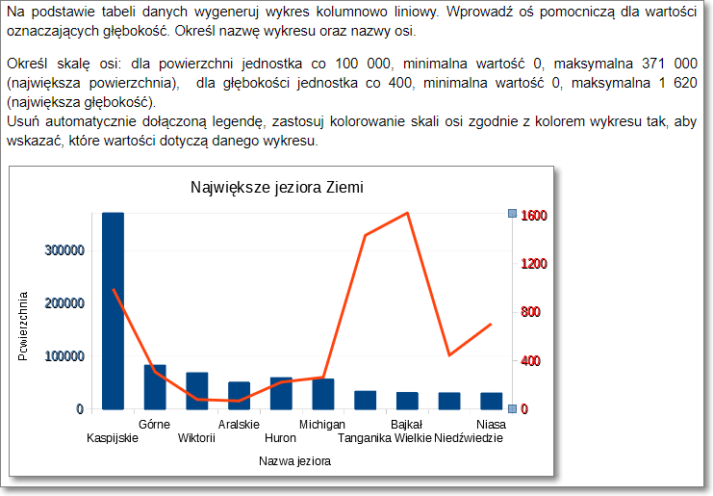
Największe jeziora Ziemi

Nazwa jeziora | Powierzchnia w km2. | Głębokość w m
Kaspijskie | 371000 | 995
Górne | 83300 | 307
Wiktorii | 68800 | 80
Aralskie | 51100 | 68
Huron | 59570 | 223
Michigan | 57016 | 263
Tanganika | 34000 | 1435
Bajkał | 31500 | 1620
Wielkie Niedźwiedzie | 30792 | 445
Niasa | 30500 | 706

